1
Identificador: | Botones superpuestos en barra superior

Descripción: | Los botones impiden visualizar correctamente el título de la página visitada.
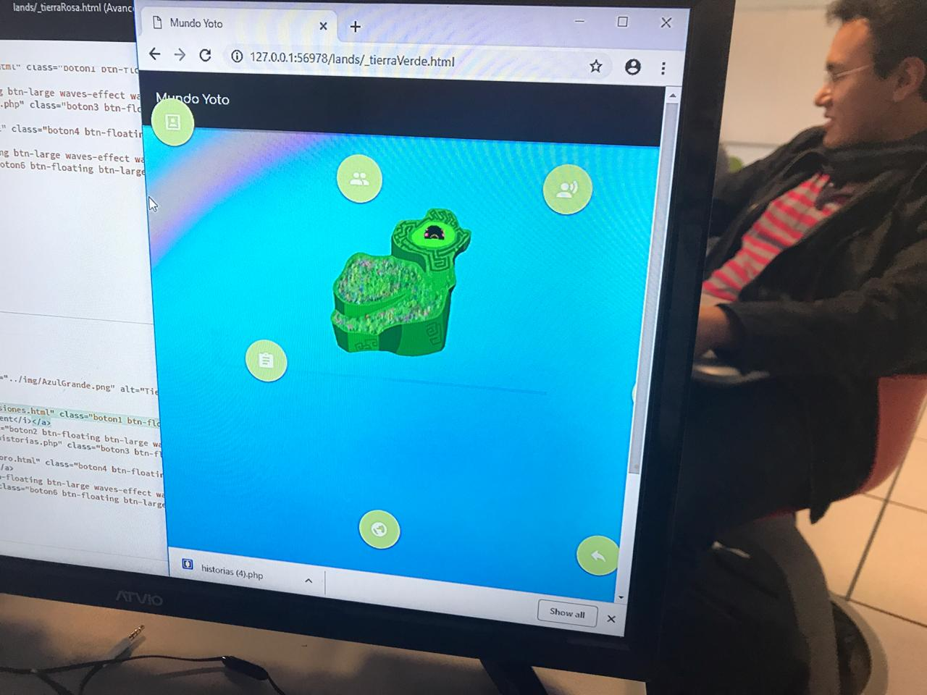
Evidencia del aspecto:

Heurística violada: | Consistencia y estándares

Severidad del problema: | No es comodo para la vista del usuario

Solución: | Hacer un reacomodo de los botones

Evidencia de la solución:

Beneficio de la solución: | Le da mayor consistencia a la página y también permite que sea más estética.

Desventajas de la solución: | No se le encuentran desventajas a esta solución.

2
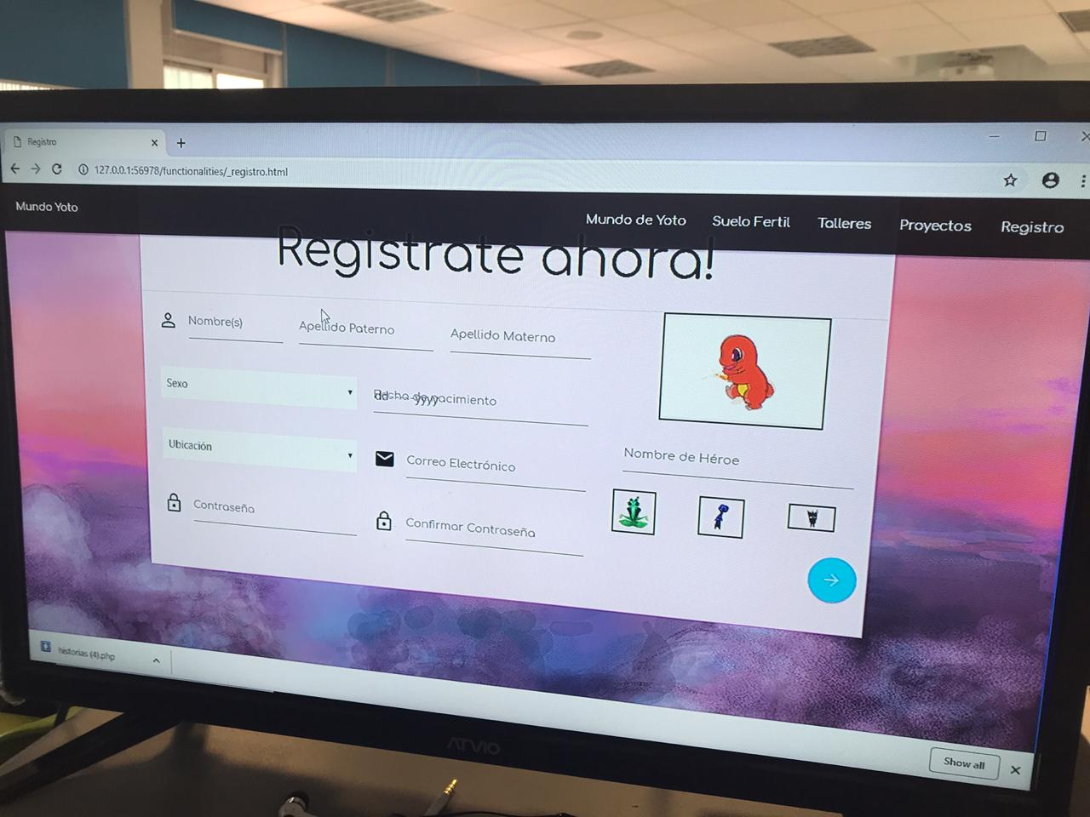
Identificador: | Placeholder y labels superpuetos en un campo de entrada de fecha

Descripción: | El título del campo de entrada se superpone con los placeholders por defecto del selector de fecha del navegador

Evidencia del aspecto:

Heurística violada: | Consistencia y estándares

Severidad del problema: | No es consistente visualmente con el resto de campos a llenar

Solución: | Ocultar los valores por defecto del campo datetime

Evidencia de la solución:

Beneficio de la solución: | Permite que el campo sea legible y consistente con el resto de la forma

Desventajas de la solución: | No se le encuentran desventajas a esta solución.

